2026.1月～3月献立カレンダー
R7年 1～3月メニュー |  |  |  |  |  |  |  |  |  | 1月
 |  |  |  |  |  |  |  |  |  |  |  |  |  | ≪ 季 節 の 食 材 ≫
月 |  | 火 |  | 水 |  | 木 |  | 金 |  | 土 |  | 日 |  | さば・ほうれん草・さつまいも・ごぼう・かに・里芋
 |  |  |  |  |  | C | 1 | A | 2 | B | 3 | C | 4
 |  |  |  |  |  |  |  |  |  |  |  |  |  | ≪ 地 元 の 料 理・食 材 ≫
A | 5 | B | 6 | C | 7 | A | 8 | B | 9 | C | 10 | A | 11 | みそポテト・秩父こんにゃく・秩父みそ

B | 12 | C | 13 | A | 14 | B | 15 | C | 16 | A | 17 | B | 18 | ※1） 幼児メニューを選択した場合、「 納豆 」が「 ふりかけ 」に変更となります。

C | 19 | A | 20 | B | 21 | C | 22 | A | 23 | B | 24 | C | 25 | 朝食 | A | B | C
 |  |  |  |  |  |  |  |  |  |  |  |  |  |  | ご飯 | ご飯 | ご飯
A | 26 | B | 27 | C | 28 | A | 29 | B | 30 | C | 31 |  |  |  | みそ汁（わかめ・ねぎ） | みそ汁（ねぎ・麩） | みそ汁（麩・わかめ）
 |  |  |  |  |  |  |  |  |  |  |  |  |  |  | ウインナー | さばの塩焼き | あんかけしんじょ
 |  |  |  |  |  |  |  |  |  |  |  |  |  |  | スクランブルエッグ | 枝豆 | 厚焼き玉子
 |  |  |  |  |  |  |  |  |  |  |  |  |  |  | ほうれん草の胡麻和え | さつまいも甘露煮 | 金平ごぼう
 |  |  |  |  |  |  |  |  |  |  |  |  |  |  | ブロッコリードレッシング和え | ブロッコリーナムル | ブロッコリードレッシング和え
 |  |  |  |  |  |  |  |  |  | 2月 |  |  |  |  | 納豆 ※1 | 納豆 ※1 | 納豆 ※1
 |  |  |  |  |  |  |  |  |  |  |  |  |  |  | 味付け海苔 | 味付け海苔 | 味付け海苔
月 |  | 火 |  | 水 |  | 木 |  | 金 |  | 土 |  | 日
 |  |  |  |  |  |  |  |  |  |  |  | A | 1 |  | 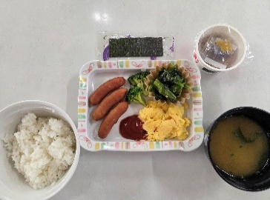 | 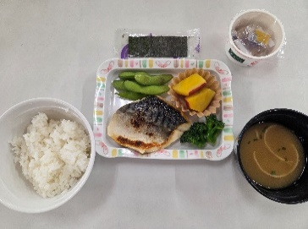 | 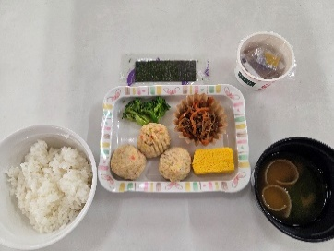

B | 2 | C | 3 | A | 4 | B | 5 | C | 6 | A | 7 | B | 8

C | 9 | A | 10 | B | 11 | C | 12 | A | 13 | B | 14 | C | 15

A | 16 | B | 17 | C | 18 | A | 19 | B | 20 | C | 21 | A | 22 | 昼食
 |  |  |  |  |  |  |  |  |  |  |  |  |  |  | カレーライス | 焼きそば | 豚丼
B | 23 | C | 24 | A | 25 | B | 26 | C | 27 | A | 28 |  |  |  | ブロッコリーとコーンのサラダ | もやしのコンソメスープ | すまし汁（わかめ・ねぎ）
 |  |  |  |  |  |  |  |  |  |  |  |  |  |  | カニクリームコロッケ | 海藻サラダ | ブロッコリーとコーンのサラダ
 |  |  |  |  |  |  |  |  |  |  |  |  |  |  |  | 黒はんぺんフライ | みそポテト

 |  |  |  |  |  |  |  |  |  |  |  |  |  |  | 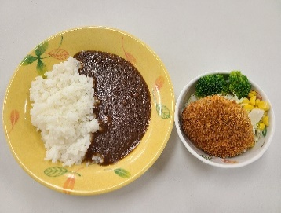 | 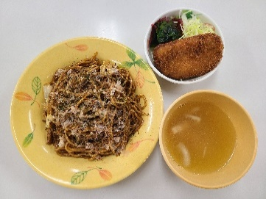 | 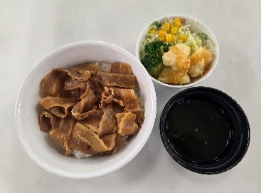
 |  |  |  |  |  |  |  |  |  | 3月

月 |  | 火 |  | 水 |  | 木 |  | 金 |  | 土 |  | 日
 |  |  |  |  |  |  |  |  |  |  |  | B | 1

C | 2 | A | 3 | B | 4 | C | 5 | A | 6 | B | 7 | C | 8 | 夕食
 |  |  |  |  |  |  |  |  |  |  |  |  |  |  | ご飯 | ご飯 | ご飯
A | 9 | B | 10 | C | 11 | A | 12 | B | 13 | C | 14 | A | 15 |  | みそ汁（玉ねぎ・なめこ） | 秩父みそのみそ汁 | 中華スープ
 |  |  |  |  |  |  |  |  |  |  |  |  |  |  | みそダレチキンカツ | 豚肉の生姜焼き | ハニーマスタードチキン
B | 16 | C | 17 | A | 18 | B | 19 | C | 20 | A | 21 | B | 22 |  | キャベツの千切り | キャベツの千切り | キャベツの千切り
 |  |  |  |  |  |  |  |  |  |  |  |  |  |  | 秩父こんにゃくの甘煮 | わかめのしらす和え | ほうれん草と油揚げの煮浸し
C | 23 | A | 24 | B | 25 | C | 26 | A | 27 | B | 28 | C | 29 |  | ポテトサラダ | 里芋の煮物 | フライドポテト
 |  |  |  |  |  |  |  |  |  |  |  |  |  |  | 漬物 | 漬物 | 漬物
A | 30 | B | 31 |  |  |  |  |  |  |  |  |  |  |  | みかんシラップ漬け | プリン | ぶどうゼリー

 |  |  |  |  |  |  |  |  |  |  |  |  |  |  | 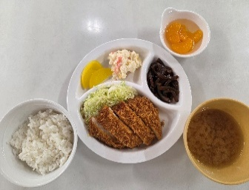 | 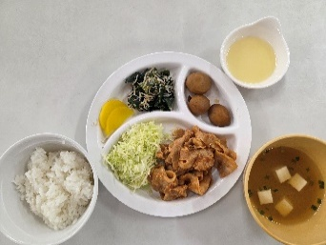 | 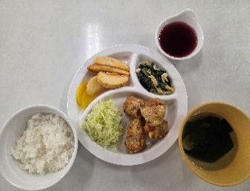

幼児夕食アレルギー表示
名栗げんきプラザ食事メニュー アレルゲン情報 幼児夕食

※ アレルギー物質の特定原材料（8品目）と特定原材料に準ずるもの（20品目）を記載してあります。
◆特定原材料（省令で定められたもの）
えび、かに、小麦、そば、卵、乳成分、落花生、くるみ

◆特定原材料に準ずるもの（通知で定められたもの）
アーモンド、あわび、いか、いくら、オレンジ、カシューナッツ、キウイフルーツ、牛肉、ごま、さけ、さば、大豆、鶏肉、バナナ、豚肉、マカダミアナッツ、もも、やまいも、りんご、ゼラチン

幼児メニュー夕食
メニュー | 使用食材 | 使用特定原材料及び特定原材料に準ずるもの
カレーライス ※1 | 白飯
 | 玉ねぎ
 | 人参
 | 豚肉 | 豚肉
 | カレールー甘口 | 乳成分 | 小麦 | 鶏肉 | 豚肉 | 大豆 | りんご
 |  | 牛肉 | バナナ | やまいも
チキンライス ※1 | 白飯
 | トマトソース | 卵 | 乳成分 | 小麦 | ごま | 大豆 | 鶏肉
 |  | 豚肉
 | 玉ねぎ
 | コーン
 | 鶏肉 | 鶏肉
コーンスープ |  | 小麦 | 乳成分 | 牛肉 | 大豆 | 鶏肉
キャベツの千切り | キャベツ
 | 和風ドレッシング | 小麦 | 大豆
照焼ハンバーグ | ハンバーグ | 鶏肉 | 豚肉 | 牛肉 | 小麦 | 卵 | 大豆
 |  | ゼラチン | 乳成分
 | 照焼ソース | 小麦 | 牛肉 | 大豆 | 鶏肉 | 豚肉
ウインナー |  | 豚肉 | 大豆 | 乳成分 | 卵 | 牛肉 | 小麦
フライドポテト |  | 大豆
杏仁フルーツ |  | 小麦 | オレンジ | もも | りんご | 乳成分 | 卵
 |  | 大豆

幼児メニュー朝食（ABC各朝食メニューの一部変更）
ふりかけ ※2 |  | 小麦 | 乳成分 | ごま | さけ | 大豆
※1 カレーライスとチキンライスは選択制で、どちらか一方となります。
※2 朝食は、ABC各朝食メニューの提供となり、一部メニューが変更になります。
（各朝食の「納豆」が「ふりかけ」に変更）

